关系图
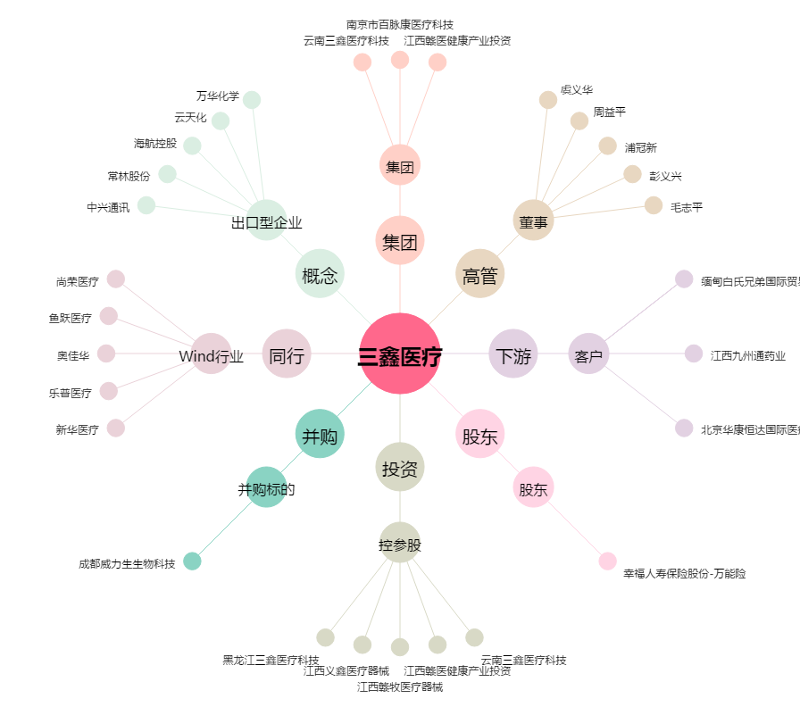
三鑫医疗[300453.SZ] - 关系概览图

